Cargas_Demanda_corto
Name | Grid | Terminal | Terminal | App.Pow. | Pow.Fact. | ESTACION | EQUIPO_NT | CAMPO | HORA | I [A] | S [MVA]
 |  | StaCubic | Busbar | MVA |  | SEConucos | 13.8 | 10-502 | 2024-03-19 00:00:00 | 34.988890607 | 0.836315 | Hora | S [MVA] | Potencia Aparente en cabecera del circuito
10755_LV_LOAD | 10 502 | 1067052 | 10755_LV | 0.1125 | 0.9 | SEConucos | 13.8 | 10-502 | 2024-03-19 01:00:00 | 33.255542853 | 0.794884 | 9 | 1.4591
1354_LV_LOAD | 10 502 | 1067036 | 1354_LV | 0.075 | 0.9 | SEConucos | 13.8 | 10-502 | 2024-03-19 02:00:00 | 31.864212378 | 0.761628 | 12 | 1.6829
1357_LV_LOAD | 10 502 | 1067087 | 1357_LV | 0.075 | 0.9 | SEConucos | 13.8 | 10-502 | 2024-03-19 03:00:00 | 28.464581543 | 0.680369 | 15 | 1.6385
1360_LV_LOAD | 10 502 | 1067133 | 1360_LV | 0.1125 | 0.9 | SEConucos | 13.8 | 10-502 | 2024-03-19 04:00:00 | 26.351856091 | 0.62987
14224_LV_LOAD | 10 502 | 1101471 | 14224_LV | 0.1125 | 0.9 | SEConucos | 13.8 | 10-502 | 2024-03-19 05:00:00 | 26.778216714 | 0.640061 | El apoyo donde se conectará el AGPE es el | 3272966
1436_LV_LOAD | 10 502 | 1101307 | 1436_LV | 0.1125 | 0.9 | SEConucos | 13.8 | 10-502 | 2024-03-19 06:00:00 | 29.724251055 | 0.710478
1437_LV_LOAD | 10 502 | 1101315 | 1437_LV | 0.075 | 0.9 | SEConucos | 13.8 | 10-502 | 2024-03-19 07:00:00 | 35.617114639 | 0.851331
1438_LV_LOAD | 10 502 | 1101455 | 1438_LV | 0.225 | 0.9 | SEConucos | 13.8 | 10-502 | 2024-03-19 08:00:00 | 50.589564272 | 1.209207
2205_LV_LOAD | 10 502 | 1154176 | 2205_LV | 0.1125 | 0.9 | SEConucos | 13.8 | 10-502 | 2024-03-19 09:00:00 | 61.045963365 | 1.459139 | Corto en Barraje 13,8 kV S/E Conucos
2238_LV_LOAD | 10 502 | 1154087 | 2238_LV | 0.1125 | 0.9 | SEConucos | 13.8 | 10-502 | 2024-03-19 10:00:00 | 66.214587057 | 1.582681 | Falla desde subestación | Sk [MVA] | Ik [kA] | Ip [kA] | Relación R/X (pico)
2241_LV_LOAD | 10 502 | 1154435 | 2241_LV | 0.075 | 0.9 | SEConucos | 13.8 | 10-502 | 2024-03-19 11:00:00 | 69.699397976 | 1.665976 | Trifasico | 654.488 | 27.382 | 70.401 | 0.068
2242_LV_LOAD | 10 502 | 1154281 | 2242_LV | 0.1125 | 0.9 | SEConucos | 13.8 | 10-502 | 2024-03-19 12:00:00 | 70.405606131 | 1.682856 | Monofasico a | 239.681 | 30.083 | 77.345 | 0.068
2246_LV_LOAD | 10 502 | 1102982 | 2246_LV | 0.05 | 0.9 | SEConucos | 13.8 | 10-502 | 2024-03-19 13:00:00 | 67.383972374 | 1.610632
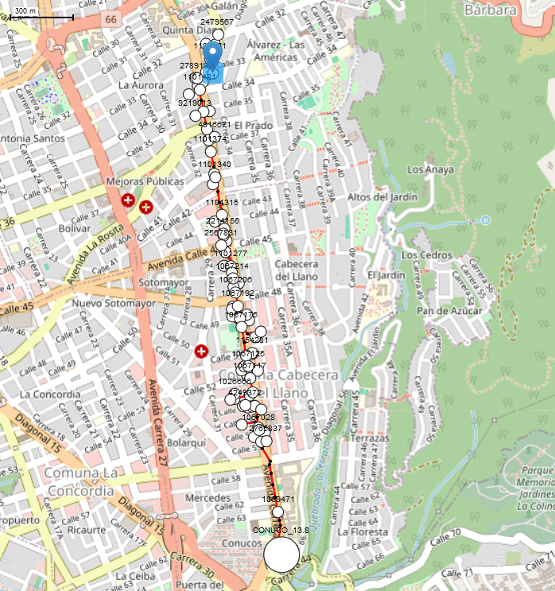
2250_LV_LOAD | 10 502 | 1154494 | 2250_LV | 0.075 | 0.9 | SEConucos | 13.8 | 10-502 | 2024-03-19 14:00:00 | 64.579012316 | 1.543587
2353_LV_LOAD | 10 502 | 1154311 | 2353_LV | 0.1125 | 0.9 | SEConucos | 13.8 | 10-502 | 2024-03-19 15:00:00 | 68.549801548 | 1.638498
2366_LV_LOAD | 10 502 | 1103318 | 2366_LV | 0.045 | 0.9 | SEConucos | 13.8 | 10-502 | 2024-03-19 16:00:00 | 68.783712081 | 1.644089
2372_LV_LOAD | 10 502 | 1154401 | 2372_LV | 0.5 | 0.9 | SEConucos | 13.8 | 10-502 | 2024-03-19 17:00:00 | 67.103957494 | 1.603939
2402_LV_LOAD | 10 502 | 1154541 | 2402_LV | 0.1125 | 0.9 | SEConucos | 13.8 | 10-502 | 2024-03-19 18:00:00 | 62.305758387 | 1.489251
2405_LV_LOAD | 10 502 | 1103253 | 2405_LV | 0.1125 | 0.9 | SEConucos | 13.8 | 10-502 | 2024-03-19 19:00:00 | 55.358351985 | 1.323192
2412_LV_LOAD | 10 502 | 1103385 | 2412_LV | 0.05 | 0.9 | SEConucos | 13.8 | 10-502 | 2024-03-19 20:00:00 | 49.479085417 | 1.182664
2421_LV_LOAD | 10 502 | 1103407 | 2421_LV | 0.15 | 0.9 | SEConucos | 13.8 | 10-502 | 2024-03-19 21:00:00 | 44.822420801 | 1.071359
2641_LV_LOAD | 10 502 | 1155911 | 2641_LV | 0.2 | 0.9 | SEConucos | 13.8 | 10-502 | 2024-03-19 22:00:00 | 40.295408973 | 0.963153
2663_LV_LOAD | 10 502 | 1155679 | 2663_LV | 0.1125 | 0.9 | SEConucos | 13.8 | 10-502 | 2024-03-19 23:00:00 | 37.398867774 | 0.893919
2679_LV_LOAD | 10 502 | 1157019 | 2679_LV | 0.15 | 0.9
2753_LV_LOAD | 10 502 | 1155776 | 2753_LV | 0.15 | 0.9
2754_LV_LOAD | 10 502 | 1155822 | 2754_LV | 0.075 | 0.9
2768_LV_LOAD | 10 502 | 1155881 | 2768_LV | 0.075 | 0.9
2777_LV_LOAD | 10 502 | 1155946 | 2777_LV | 0.075 | 0.9
2778_LV_LOAD | 10 502 | 1155997 | 2778_LV | 0.075 | 0.9
2820_LV_LOAD | 10 502 | 1154591 | 2820_LV | 0.15 | 0.9
2821_LV_LOAD | 10 502 | 1103229 | 2821_LV | 0.03 | 0.9
3770_LV_LOAD | 10 502 | 1154613 | 3770_LV | 0.05 | 0.9
5043_LV_LOAD | 10 502 | 2214156 | 5043_LV | 0.15 | 0.9
5981_LV_LOAD | 10 502 | 2567831 | 5981_LV | 0.1125 | 0.9
703719_LV_LOAD | 10 502 | 1026666 | 703719_LV | 0.075 | 0.9
704517_LV_LOAD | 10 502 | 4938216 | 704517_LV | 0.1125 | 0.9
705180_LV_LOAD | 10 502 | 5604524 | 705180_LV | 0.075 | 0.9
706157_LV_LOAD | 10 502 | 4249372 | 706157_LV | 0.5 | 0.9
708305_LV_LOAD | 10 502 | 8338973 | 708305_LV | 0.1125 | 0.9
713722_LV_LOAD | 10 502 | 8795266 | 713722_LV | 0.1125 | 0.9
716636_LV_LOAD | 10 502 | 9219013 | 716636_LV | 0.075 | 0.9
725416_LV_LOAD | 10 502 | 1067079 | 725416_LV | 0.1125 | 0.9
730082_LV_LOAD | 10 502 | 3453260 | 730082_LV | 0.3 | 0.9
730199_LV_LOAD | 10 502 | 3272966 | 730199_LV | 0.15 | 0.9
733005_LV_LOAD | 10 502 | 1067133 | 733005_LV | 0.15 | 0.9
735969_LV_LOAD | 10 502 | 1154214 | 735969_LV | 0.5 | 0.9
736594_LV_LOAD | 10 502 | 1103458 | 736594_LV | 0.075 | 0.9
738639_LV_LOAD | 10 502 | 4916671 | 738639_LV | 0.3 | 0.9
7985_LV_LOAD | 10 502 | 1067109 | 7985_LV | 0.1125 | 0.9
8628_LV_LOAD | 10 502 | 2765837 | 8628_LV | 0.8 | 0.9
9712_LV_LOAD | 10 502 | 2789141 | 9712_LV | 0.045 | 0.9

